PD
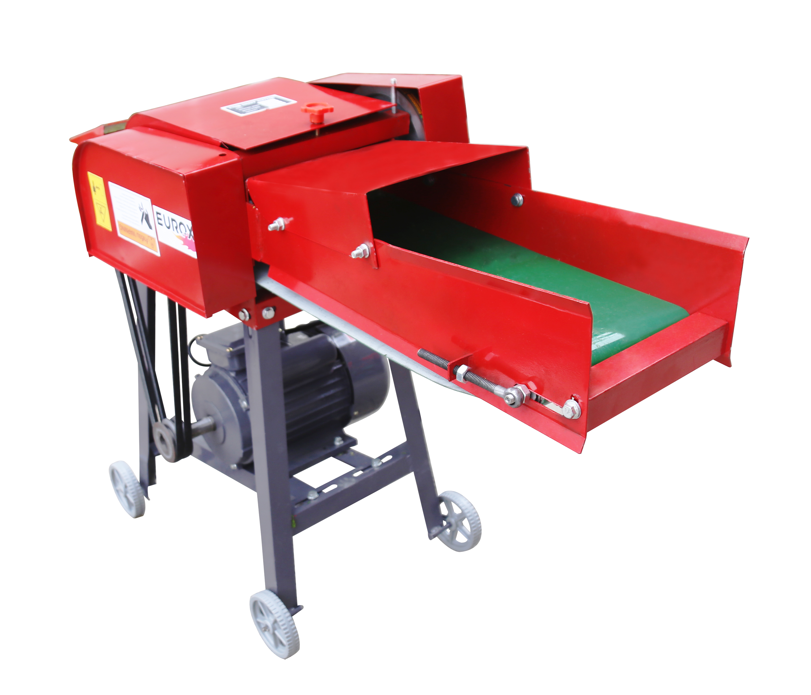
เลขที่ SKU : 34-102-002 วันที่ : 19/10/2023
1. ข้อมูลสินค้า |  |  |  | รูปสินค้า
ประเภท (กลุ่มหลัก) | เกษตร | ประเภท (กลุ่มรอง) | เครื่องสับหญ้า
ชื่อภาษาไทย | เครื่องสับหญ้า EUROX 9-ZT (มอเตอร์) | ชื่อภาษาอังกฤษ
รหัสสินค้า | 34-102-002 | Barcode | 8859007710700
สถานะสินค้า | A | รหัสทีมขาย
รุ่น (Model) |  | ยี่ห้อ | EUROX
สีตัวสินค้า | แดง | สีของบรรจุภัณฑ์ | น้ำตาล
ทำจากวัสดุ | เหล็ก | ประเทศผู้ผลิต | PRC

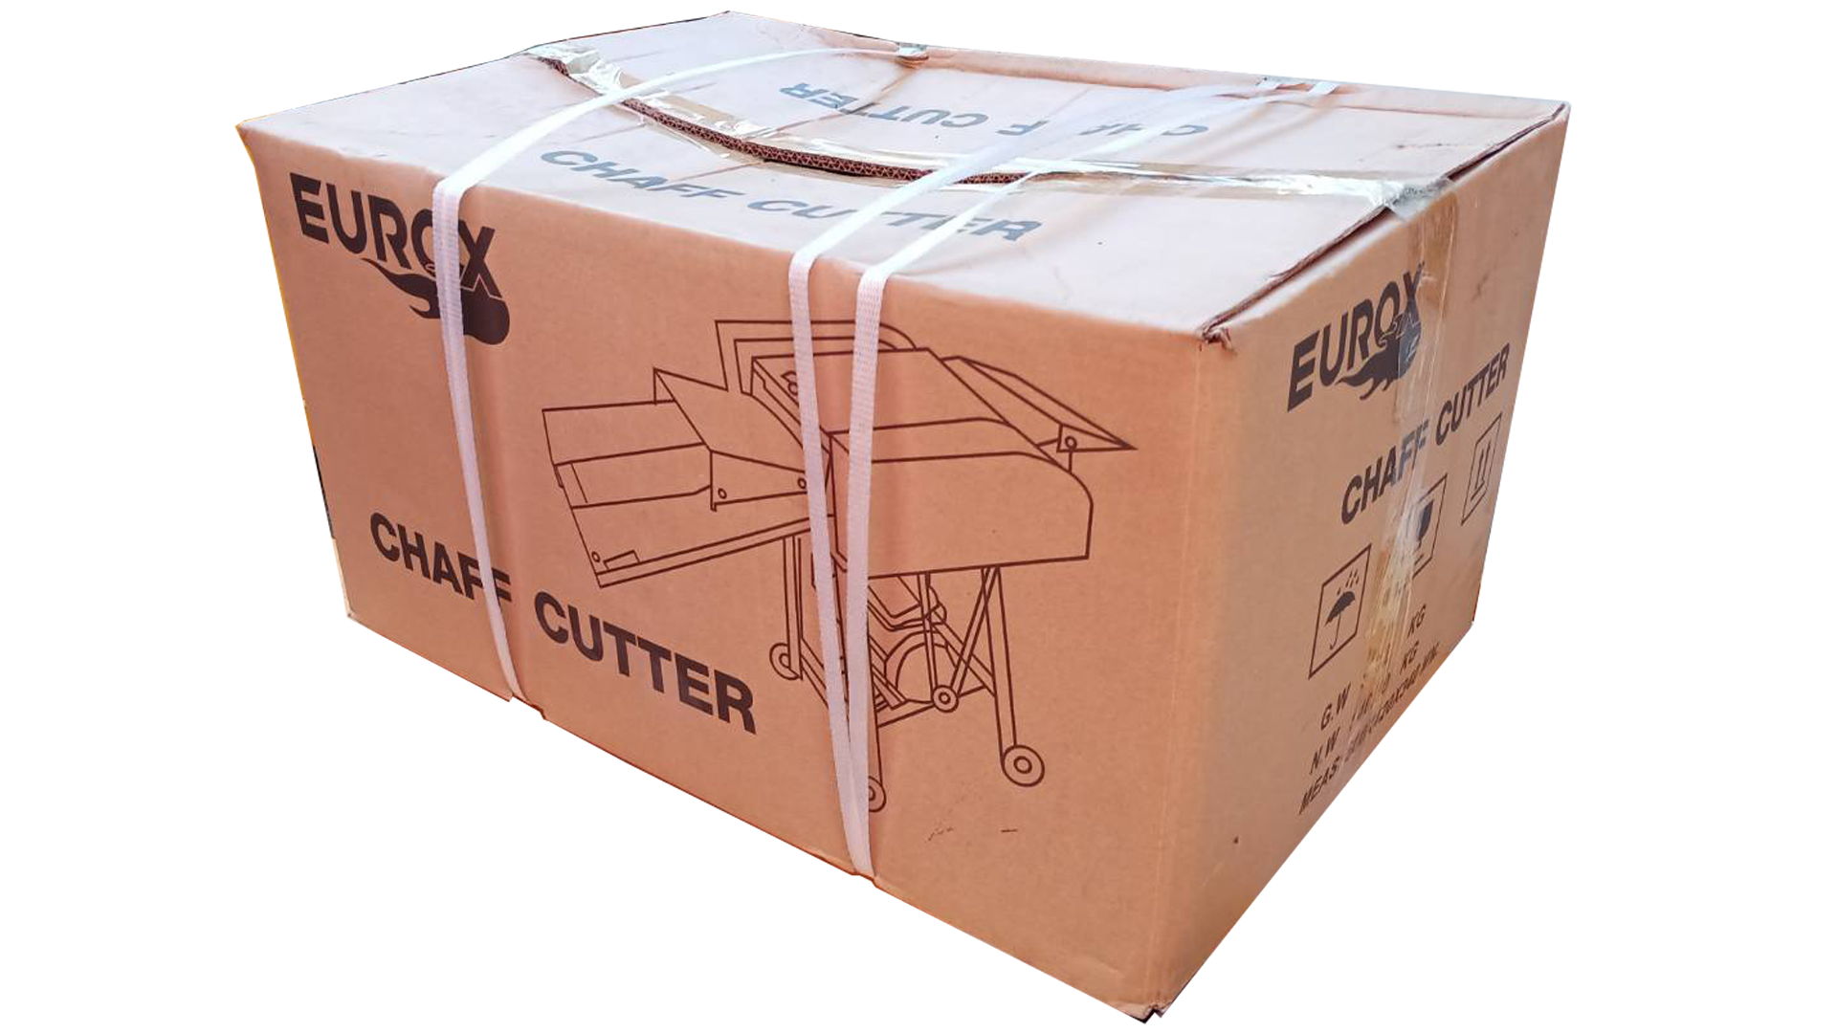
2. คุณสมบัติ
ความเร็วรอบ | 860 รอบ/นาที | กำลังมอเตอร์ | 2.2 KW (3 HP) | รูปบรรจุภัณฑ์
กำลังผลิต | 600 Kg/h | จำนวน | 4 ใบมีด

3. รายละเอียดบรรจุภัณฑ์
ขนาดสินค้า (ซม.) | 110x42x75.5 (ไม่รวมบรรจุภัณฑ์) | น้ำหนักสินค้า (กก.) | 65 (ไม่รวมบรรจุภัณฑ์)
ขนาดกล่อง 1 (ซม.) | 60x42x75.5 | ขนาดบรรจุ (กล่อง) | 1 ตัว
ขนาดกล่อง 2 (ซม.)
 |  | น้ำหนักรวมสินค้า (กก.) | 66
บาร์โค้ดกล่อง | 8859007710700 | ขนาดลัง (ซม.) | xx
ขนาดบรรจุ (ลัง) |  | น้ำหนักลังรวมสินค้า (กก.)
 |  |  |  | อุปกรณ์ภายในกล่อง
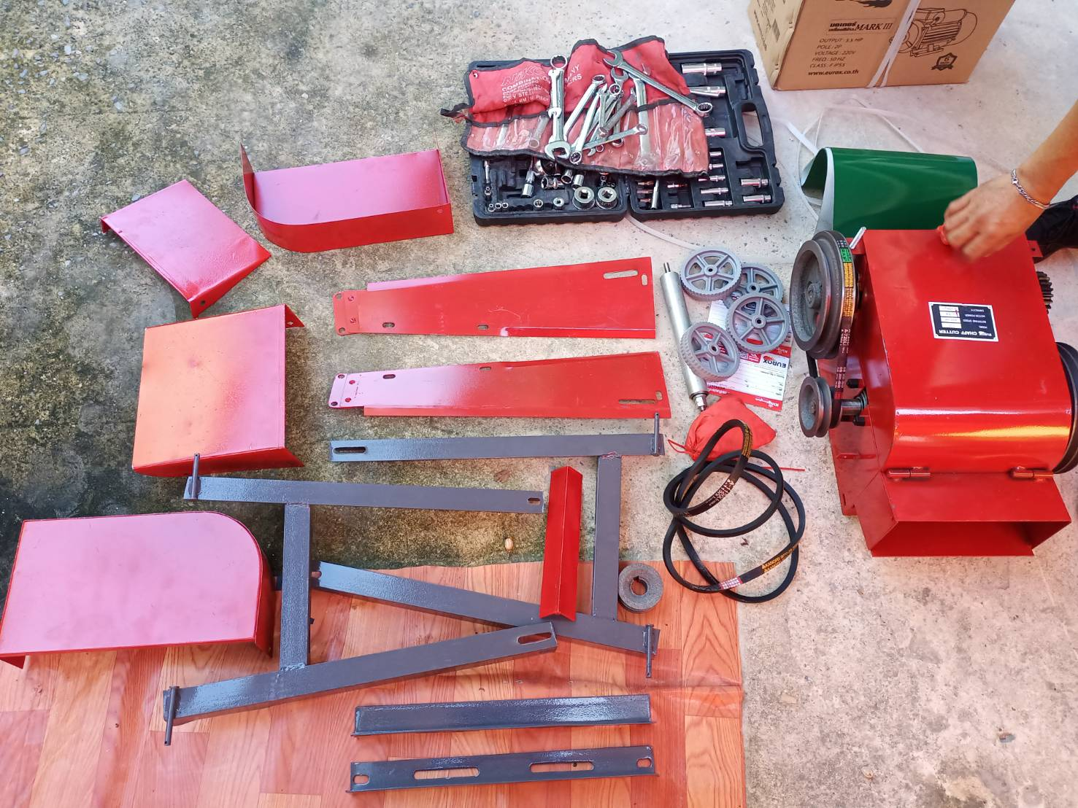
4. อุปกรณ์ภายในกล่อง
- คู่มือการใช้งาน - ใบรับประกัน 6 เดือน - ชุดน็อต - ชุดล้อ (4อัน) - สายพาน - โครงฐาน - ชุดหัวสับหญ้า - ถาดเข้า

5. วิธีการใช้งาน
ใช้สับหญ้าเนเปียร์ ต้นกล้วย(ต้องผ่าแบ่งก่อน) กระถิน

6. จุดเด่น จุดขาย ของสินค้า
- ใช้สำหรับสับหญ้าเนเปียร์ เพื่อเลี้ยงสัตว์ - ช่วยประหยัดต้นทุนอาหารสัตว์ได้ - ใช้สับย่อยได้อเนกประสงค์ เช่น หญ้าทุกชนิด, ต้นข้าวฟ่าง, ต้นข้าวสาลี, ต้นข้าวโพด - เหมาะสำหรับเกษตรกร ผู้เลี้ยงวัว, โคนม, ไก่ และงานปศุสัตว์อื่นๆ


7. การรับประกัน |  |  |  | รูปลังสินค้า
ระยะเวลารับประกัน (เดือน) | 6 ระบุ
ประเภทการรับประกัน | เครื่องมือเกษตร
เงื่อนไขการรับประกัน | 1. บริษัทฯ จะบริการซ่อมและเปลี่ยนอะไหล่ โดยไม่คิดมูลค่าแก่สินค้าที่จัดจำหน่ายโดยบริษัทฯ ในกรณีที่ความเสียหายเกิดจากความผิดพลาดของโรงงานผู้ผลิต ภายในระยะเวลา 6 เดือน นับจากวันที่ซื้อ (ทั้งนี้ดูจากใบเสร็จรับเงินของทางร้านค้าที่สั่งซื้อและใบรับประกัน) 2. การรับประกันนี้ไม่รวมการชำรุดของวัสดุสิ้นเปลือง อุปกรณ์เสริม และของแถมในชุด 3. การรับประกันจะสิ้นสุดจากการใช้ผิดประเภท เช่น ถอด ซ่อม ดัดแปลง แก้ไขเปลียนสภาพไปจากเดิมโดยบุคคลภายนอก หรือการดูแลรักษาไม่ถูกต้องตามที่ระบุไว้ในคู่มือ 4. การรับประกันนี้ไม่รวมถึงค่าขนส่ง หากต้องการให้ บริษัทฯ บริการถึงที่จะมีค่าใช้จ่าย 5. ใบรับประกันนี้ใช้ได้เฉพาะเครื่องที่มีเบอร์เครื่องตรงกันเท่านั้น ไม่สามารถโอนให้ผู้อื่นได้ หากใบรับประกันหาย บริษัทฯ ขอสงวนสิทธิ์การไม่ออกใบรับประกันใหม่ในทุกกรณี

8. ข้อมูล สคบ.
ชื่อสินค้า | เครื่องสับหญ้า EUROX 9-ZT (มอเตอร์)
ผลิตจากประเทศ | PRC
จัดจำหน่ายโดย | บริษัท คิงบางกอก อินเตอร์เทรด จำกัด
 | 541,543,545 ซอย 39/1 แขวงท่าแร้ง เขตบางเขน กรุงเทพมหานคร 10220
 | เลขประจำตัวผู้เสียภาษี: 0105545012035 สำนักงานใหญ่ | โทรศัพท์: 02-509-3850 | โทรสาร: 02-509-3856 |  |  | รูป Barcode
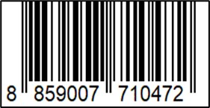
บรรจุ | 1 ตัว/กล่อง
วิธีการใช้ | ใช้สับหญ้าเนเปียร์ ต้นกล้วย(ต้องผ่าแบ่งก่อน) กระถิ่น
คำเตือน | ขณะใช้งานหรือเลิกใช้งาน ควรเก็บอุปกรณ์ให้พ้นมือเด็กเพื่อความปลอดภัย
ราคา | ระบุ ณ จุดขาย
วันที่ผลิต

9. ข้อควรระวัง
คำเตือน | ขณะใช้งานหรือเลิกใช้งาน ควรเก็บอุปกรณ์ให้พ้นมือเด็กเพื่อความปลอดภัย
ข้อแนะนำในการใช้งาน | ห้ามใช้งานผิดประเภท

